6週
令和３年１２月
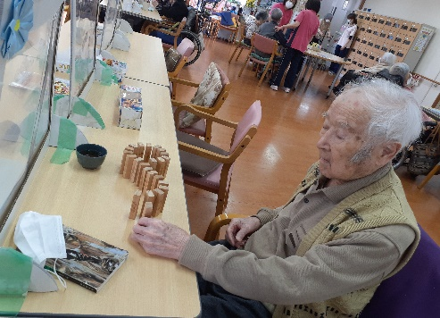
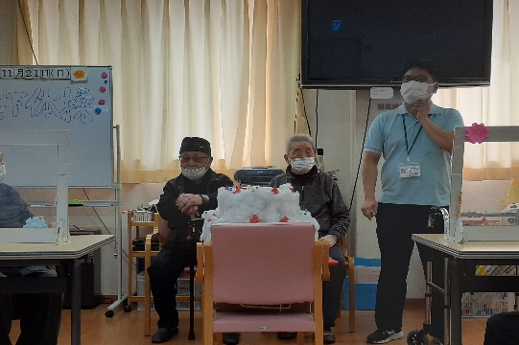
2021-12-01 |  | 上 牧 デ イ サ ー ビ ス セ ン タ ー 予 定 表 |  |  |  |  | １1月レクレーションの様子
日 | 月 | 火 | 水 | 木 | 金 | 土
2021-11-28 | 2021-11-29 | 2021-11-30 | 2021-12-01 | 2021-12-02 | 2021-12-03 | 2021-12-04
 |  |  | 物送り ゲーム | クイズ | いきいき 体操 | ３Ａ
11月のレクレーションは棒体操やラジオ体操、連想ゲーム、脳トレプリントなどに取り組まれ、創作活動は花の飾りや、編み物をしながら交流され、皆様、大変、盛り上がっておられました。
毎月２週目は体力測定週間です。（なるべく休まずお越し下さい）
2021-12-05 | 2021-12-06 | 2021-12-07 | 2021-12-08 | 2021-12-09 | 2021-12-10 | 2021-12-11
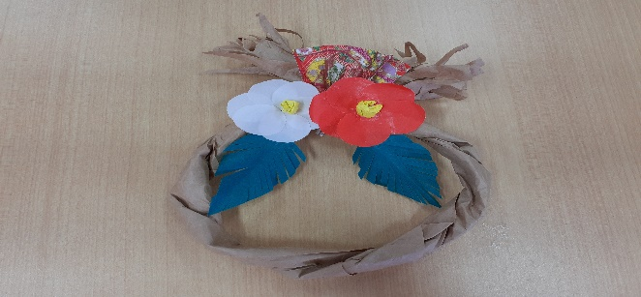
レクレーション | 体操 | 物送り ゲーム | クイズ | ３Ａ | いきいき 体操 | プリント レク
2021-12-12 | 2021-12-13 | 2021-12-14 | 2021-12-15 | 2021-12-16 | 2021-12-17 | 2021-12-18
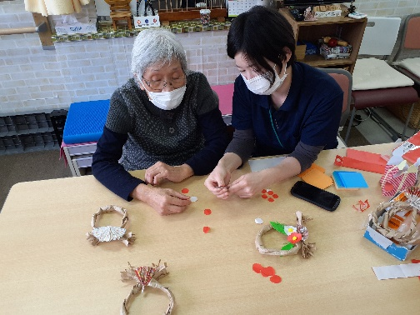
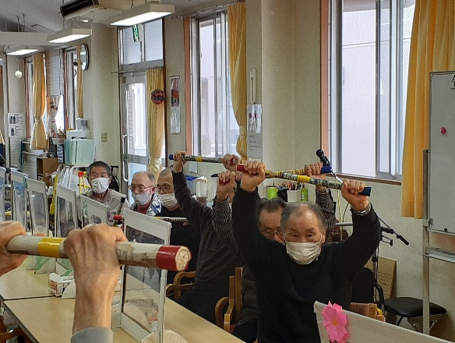
レクレーション | 物送り ゲーム | クイズ | ３Ａ | プリントレク | いきいき 体操 | 体操
2021-12-19 | 2021-12-20 | 2021-12-21 | 2021-12-22 | 2021-12-23 | 2021-12-24 | 2021-12-25
＜11月の行事予定＞
午前は、ペーパークラフト、陶芸、フラワーアレンジに参加して頂き、
午後は、おもしろ川柳教室と駄菓子屋をご用意しています。
レクレーション クラフトｗｅｅｋ | クイズ クラフトｗｅｅｋ | ３Ａ クラフトｗｅｅｋ | 書道 クラフトｗｅｅｋ | 体操 クラフトｗｅｅｋ | いきいき体操 クラフトｗｅｅｋ | 物送りゲーム 誕生日ｗｅｅｋ
2021-12-26 | 2021-12-27 | 2021-12-28 | 2021-12-29 | 2021-12-30 | 2021-12-31 | 2022-01-01
＜ 今月の季節の献立 ＞
１2月も旬の食材や季節の料理を食べて,体の中から元気になりましょう！
セレクトおやつも実施予定です。
レクレーション 誕生日ｗｅｅｋ | ３Ａ 誕生日ｗｅｅｋ | プリントレク 誕生日ｗｅｅｋ | 体操 誕生日ｗｅｅｋ | 物送りゲーム 誕生日ｗｅｅｋ | いきいき体操 誕生日ｗｅｅｋ
☆歯科衛生士来所日のお知らせ☆※都合により変更となる場合があります。
＜嚥下体操・口腔ケアの日＞歯科衛生士による嚥下体操と口腔ケアを行います。
12月は、12月3日（金）、12月7日（火）、12月13日（月）、12月15日（水）、12月21日（火）、12月29日（水）、
＜口腔ケアの日＞嚥下体操実施日以外に歯科衛生士による口腔ケアを行います。
12月は上記のみです。
※年中無休で営業しております！！（※1/1・1/2を除く）
急な変更や追加でのご利用も可能な限り対応させて頂きます。
お気軽にお問い合わせください！！
上牧デイサービスセンター
TEL 072-683-7722 FAX 072-683-5011
担当者：安村・河中
2022-01-02 |  | 1900-01-01 | 1900-01-02 | 1900-01-03 | 1900-01-04 | 1900-01-05

・ボランティアの方の都合で、予定が変更になる場合がございます。
※ 利用者様 空き情報 （曜日別）
日 | 月 | 火 | 水 | 木 | 金 | 土
○ | ○ | ○ | △ | ○ | ○ | ○
◎＝かなり空きあり○＝空きあり△＝少し空きあり×＝空きなし
・定員に空きがある場合でも、ベットや特浴をご希望の場合はご相談させて頂く場合があります。

※1月10日（水）はお正月行事のため、入浴はありません。ご了承ください。
2022-01-01 |  |  |  | ◎
2021-02-01 |  |  |  | ○
2021-03-01 |  |  |  | △
2021-04-01 |  |  |  | ×
2021-05-01
2021-06-01
2021-07-01
2021-08-01
2021-09-01
2021-10-01
2021-11-01
2021-12-01

